Sheet1
1.Google Drive 접속 후 Google Apps Script 클릭
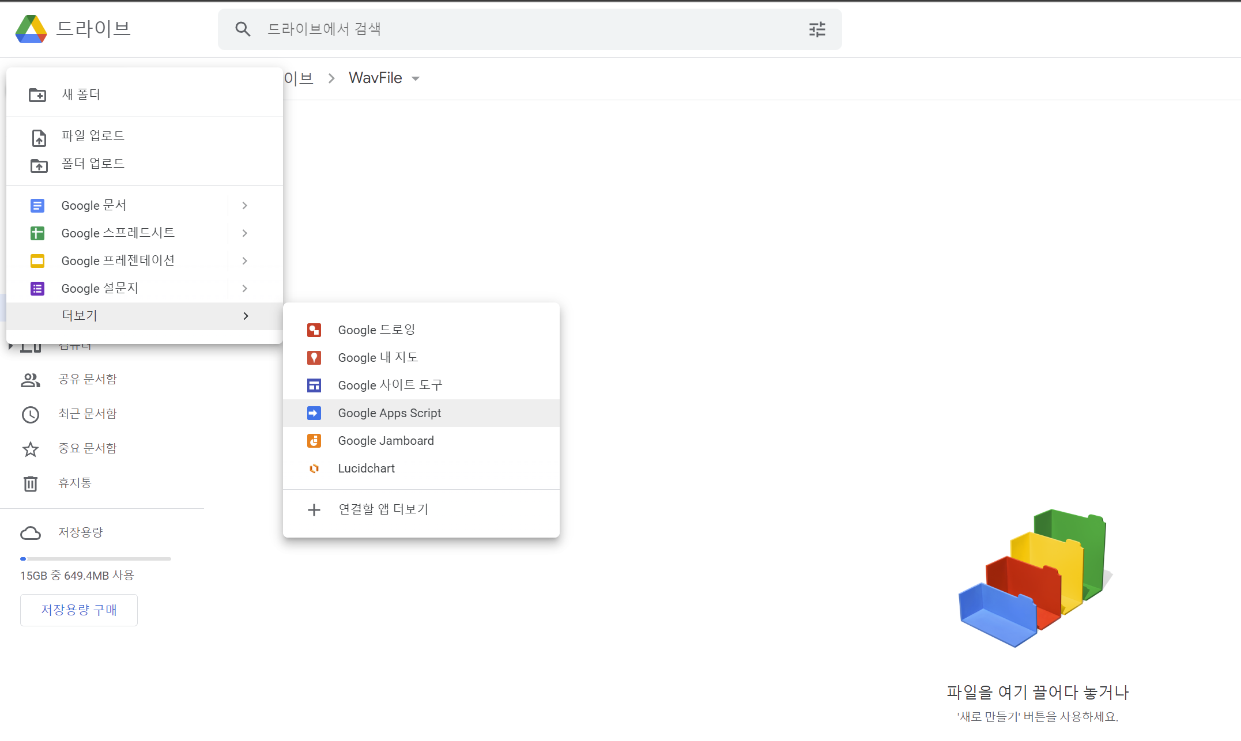

2. App Script 화면에서 Google_Drive_Wav.txt 내용 복사 후 붙여넣기
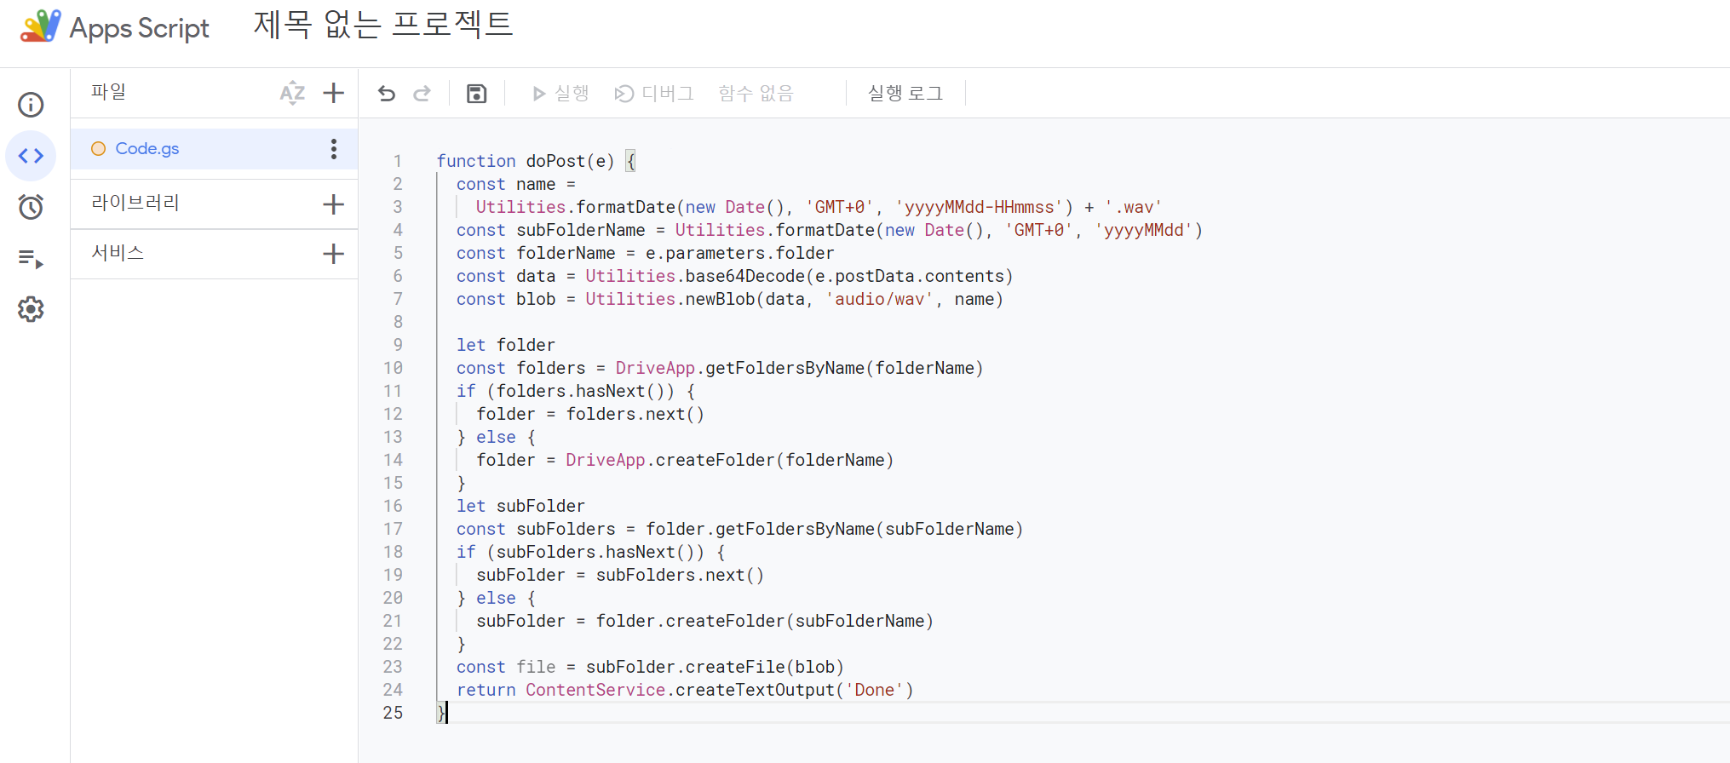

3. 제목 설정 (아무이름이나 ex)Wav
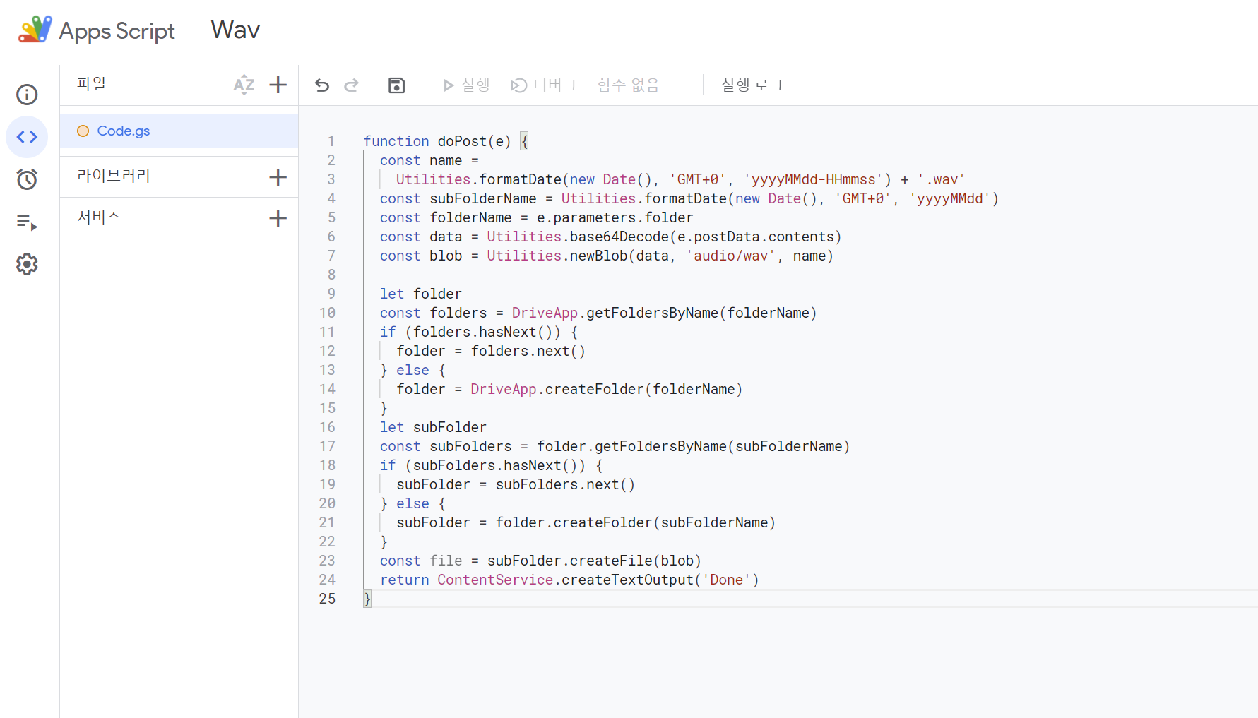

4. 우측 상단에서 배포-> 새 배포 클릭


5. 유형 : 웹 앱 선택 / 사용지 인증 정보로 실행 : 로그인 아이디로 설정 / 엑세스 권한 : 모든사용자 설정 -> 배포 버튼 클릭
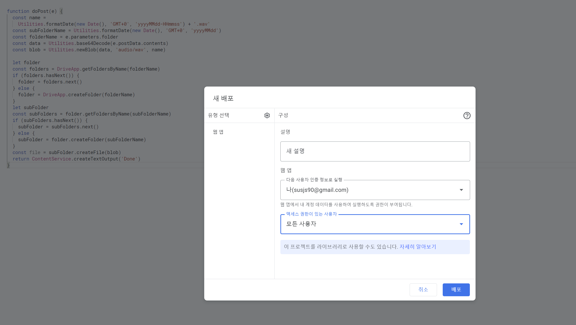

6. 권한 경고 화면에서 Go to Wav (unsafe) 클릭
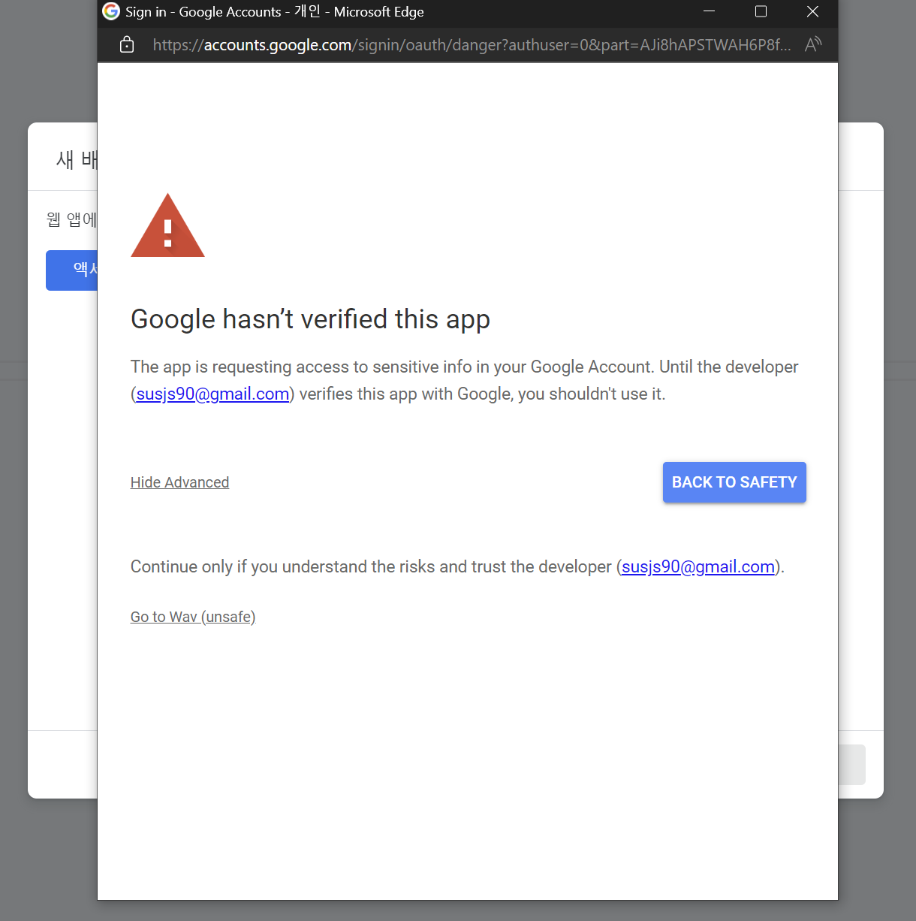

7. URL 복사
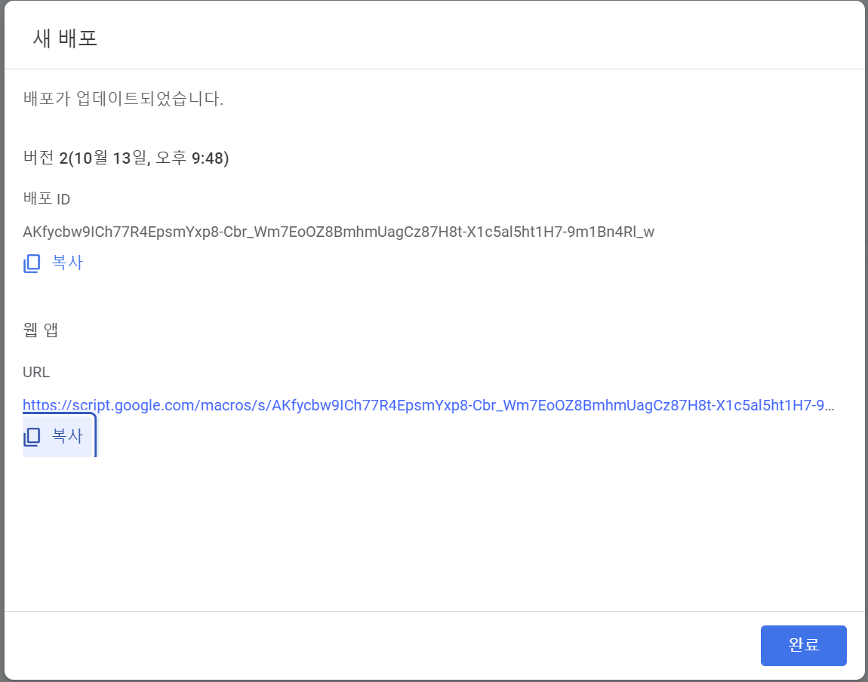

8. 코드에 복사 붙여 넣기 한 다음 해당 Script 내용만 Define에 선언

9. Flow도 동일하게 설정

